Sheet1
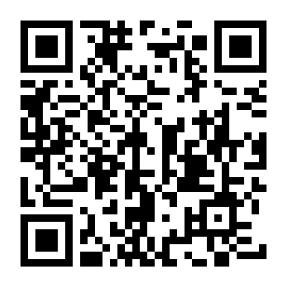
求人者マイページ開設用のアカウント（メールアドレス）登録申込書

 |  |  | 2022-11-28

ログインアカウントとして使用するメールアドレスを次のとおり登録します。
※事業所のアドレス（組織で共用可能なアドレス）の登録を推奨します。

事業所名 | ：
事業所番号 | ：
担当者名 | ：
連絡先 | ：
登録用メールアドレス | ：

お問合せ、登録申込みは岡山県内のハローワークへ。
岡山県内のハローワーク一覧はこちら |  | ↓

